상품제안서
타이틀리스트 투어스피드 9구 (3pc) | 상품코드: F11811

 |  |  |  |  |  |  | 02-412-0044 | www.easy1.co.kr
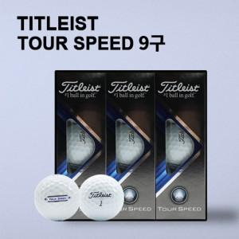

【상세/제작정보】 | .

【인쇄/포장옵션】 | 풀칼라 / 포장지포장

【공급단가】 | 수량 | 30~ | 50~ | 100~ | 500~ | 1,000~
*VAT별도 | 단가 | 47,450원 | 46,720원 | 45,620원 | 43,800원 | 41,970원

【상품 URL】 | https://dev.easy1.co.kr:443/src/goods_detail.php?gdno=11811

